Auswahl
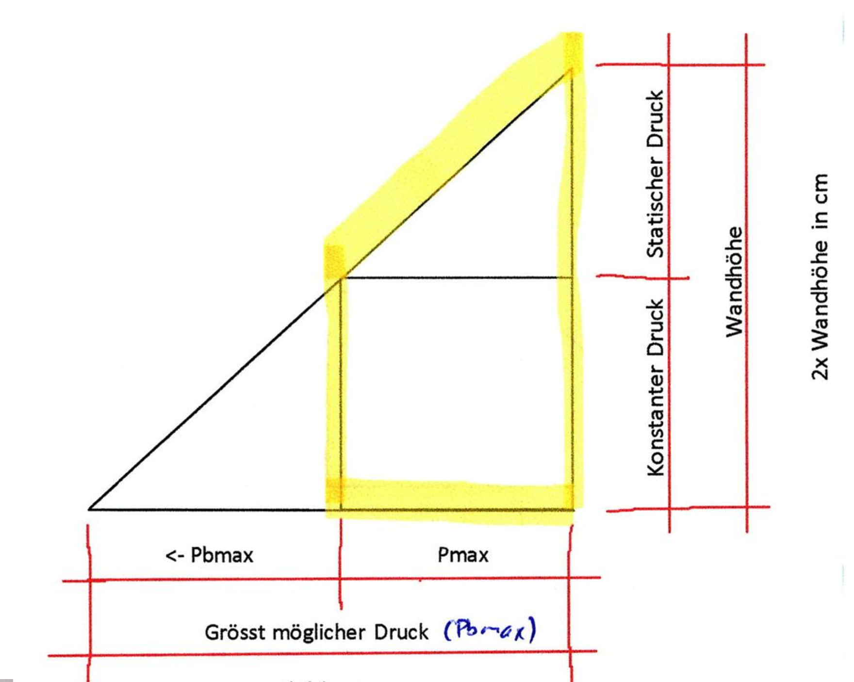
Frischbetondruck |  |  |  |  | meile.jeremy@stud.bauschule.ch
 | 1. Bestimmen der Betonmenge |  | Wert | Einheit | Lösungsweg
 |  | Länge (m) | 6.76 | m
 |  | Breite (m) | 0.25 | m
 |  | Höhe (m) | 3.13 | m
 |  | Berechnete Betonmenge | 5.29 | m³ | 6.76 * 0.25 * 3.13 = 5.29 m³

 | 2. Definieren der Betonierleistung |  | Wert | Einheit | Lösungsweg
 |  | Kran benötigt für ein Betonierzyklus | 10.00 | Minuten
 |  | Eingesetzter Betonkübel | 1.00 | m³

 |  | Berechnete Betonierleistung | 6.00 | m³/h | 1 m³ / (10 min / 60 min) = 6 m³/h
 |  | Gewählte Betonierleistung | 6.00 | m³/h | <- Dieser Eintrag wird für weitere Schritte benutzt, setze den Wert oberhalb ein oder wähle selbst!

 | 3. Berechnung der Betonierdauer |  | Wert | Einheit | Lösungsweg
 |  | Berechnete Betonmenge (Schritt 1) | 5.29 | m³
 |  | Zeit zum Betonieren | 0.88 | h | 5.2897 m³ / 6 h = 0.881616666666667 h

 | 4. Berechnung der Steiggeschwindigkeit |  | Wert | Einheit | Lösungsweg
 |  | Betonier - / Steiggeschwindigkeit | 3.55 | m/h | 3.13 m / 0.881616666666667 h = 3.55 m/h

 | 5. Definieren der Betonkonsistenz
 |  | F5

 | 6. Wahlt der Formel für die Berechnung des Frischbetondrucks
 |  | Erstarrungsende

 | 7. Berechnung des Frischbetondrucks nach Erstarrungsende |  |  | Einheit | Lösungsweg
 |  | Temperatur beim Einbringen | 20.00 | °
 |  | Erstarrungsende | 5.00 | h
 |  | K1-Faktor aus Tabelle | 1.00
 |  | Maximal horizontaler Frischbetondruck (Pmax) | 156.21 | kN/m² | 44 * 1 * 3.55 = 156.21 kN/m²
 |  | Grösstmöglicher Druck (Pbmax) | 78.25 | kN/m² | 3.13 m * 25 kN/m³ = 78.25 kN/m²
 |  | G. Hydro Phsysikalischer Druck: | 122.46 | kN/m² | 78.25 kN/m² * 3.13 m * 0.5 = 122.46125 kN/m²

 | 8. Definieren der Hydrostatischen Druckhöhe |  | Wert | Einheit | Lösungsweg
 |  | Hydrostatische Druckhöhe | 6.25 | m | 156.21 kN/m² / 25 kN/m³ = 6.25 m

 | 9. Stützböcke berechnen |  | Wert | Einheit | Lösungsweg
 |  | Dividag 20 | 150.00 | kN
 |  | Kraft F (Kathete): | 436.57 | kN/m1 | #VALUE!
 |  | Kraft Hypothenuse: | 617.41 | kN/m1 | = 436.57 kN/m1 * WURZEL(2) | Darstellung für Bindstangenabstand
 |  | Ankerabstand: | 0.01 | m | #VALUE!
 |  | Stützbockabstand: | 0.02 | m | #VALUE!
 |  |  |  |  |  |  |  |  | 2.09 | m |  |  |  | 1.04 | m
 | 10. Bindstellen berechnen |  | Wert | Einheit | Lösungsweg
 |  | Dividag 20 | 150.00 | kN
 |  | Betonierhöhe gesamt | 3.13 | m
 |  | Kraft Abstand obere 2 Drittel | 2.09 | m
 |  | Kraft Abstand unteres Drittel | 1.04 | m |  |  |  |  |  |  | F= | 122.46 | kN
 |  | Auflager A | 67.01 | kN
 |  | Auflager B | 55.45 | kN
 |  | MaxLagerKraft | 67.01 | kN |  |  |  |  |  | 0.66 | m |  | 0.54 | m
 |  | Bindstab Abstand berechnet | 2.24 | m
 |  | Bindstab Abstand Gewählt | 2.20 | m

 |  |  |  |  |  |  |  |  | B |  |  |  |  |  | A

 |  |  |  |  |  |  |  |  |  |  | 1.2 | m |  |  | 0.5 | m

 |  |  |  |  |  |  | B= | 67.01 | kN |  |  |  | A= | 55.45 | kN

Konsistenzklassen
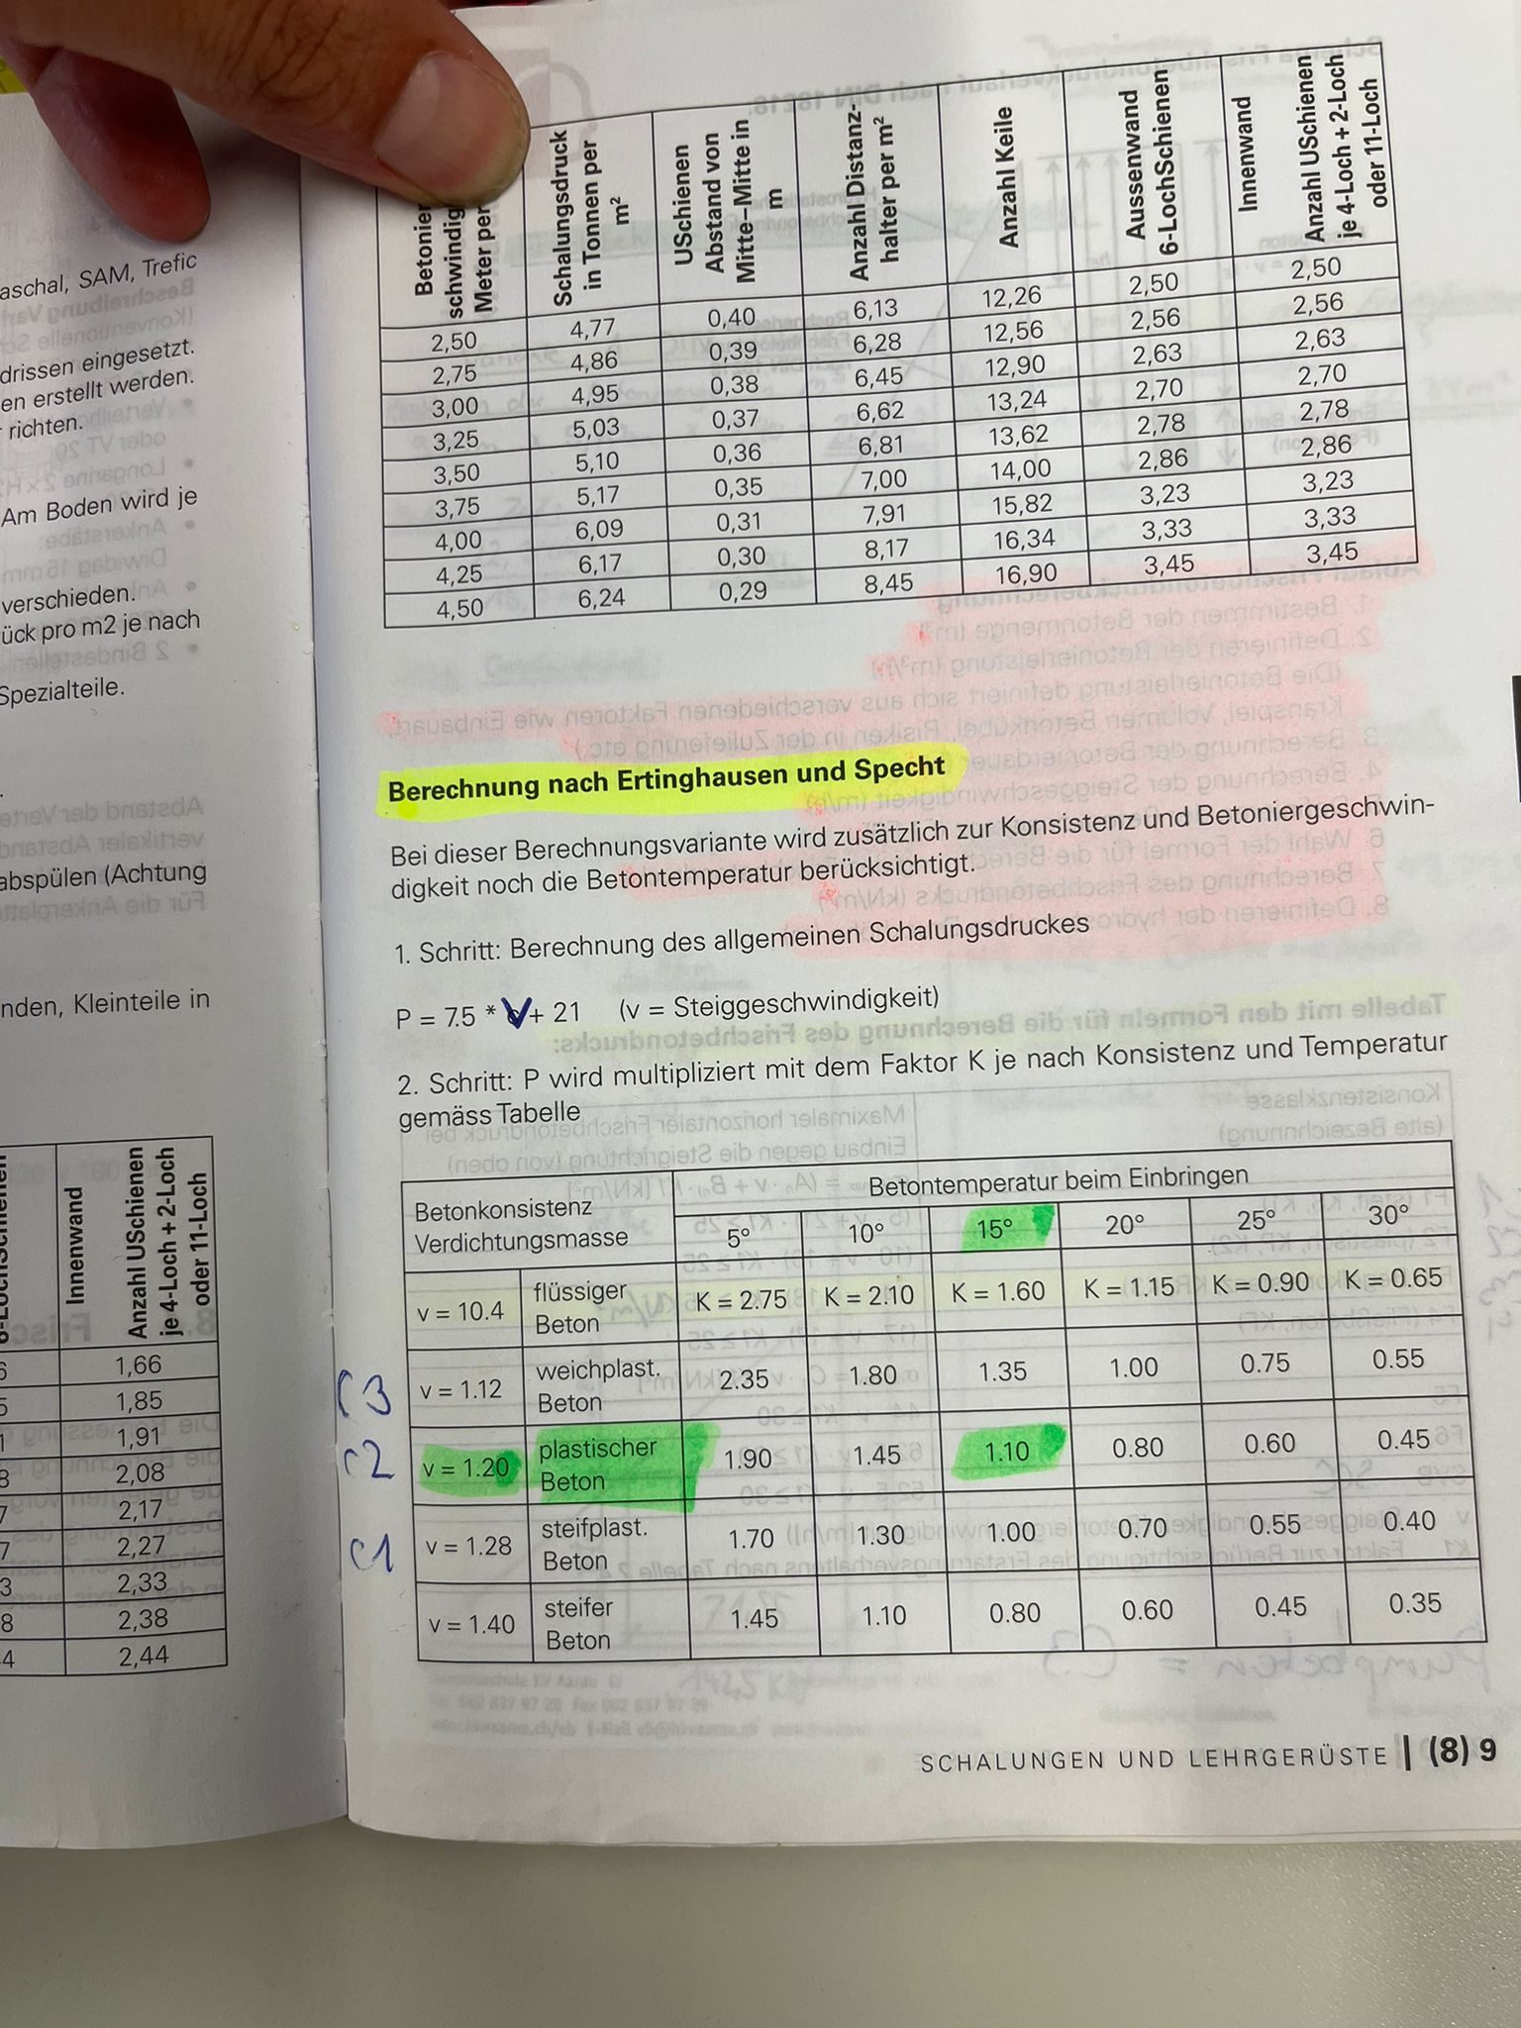
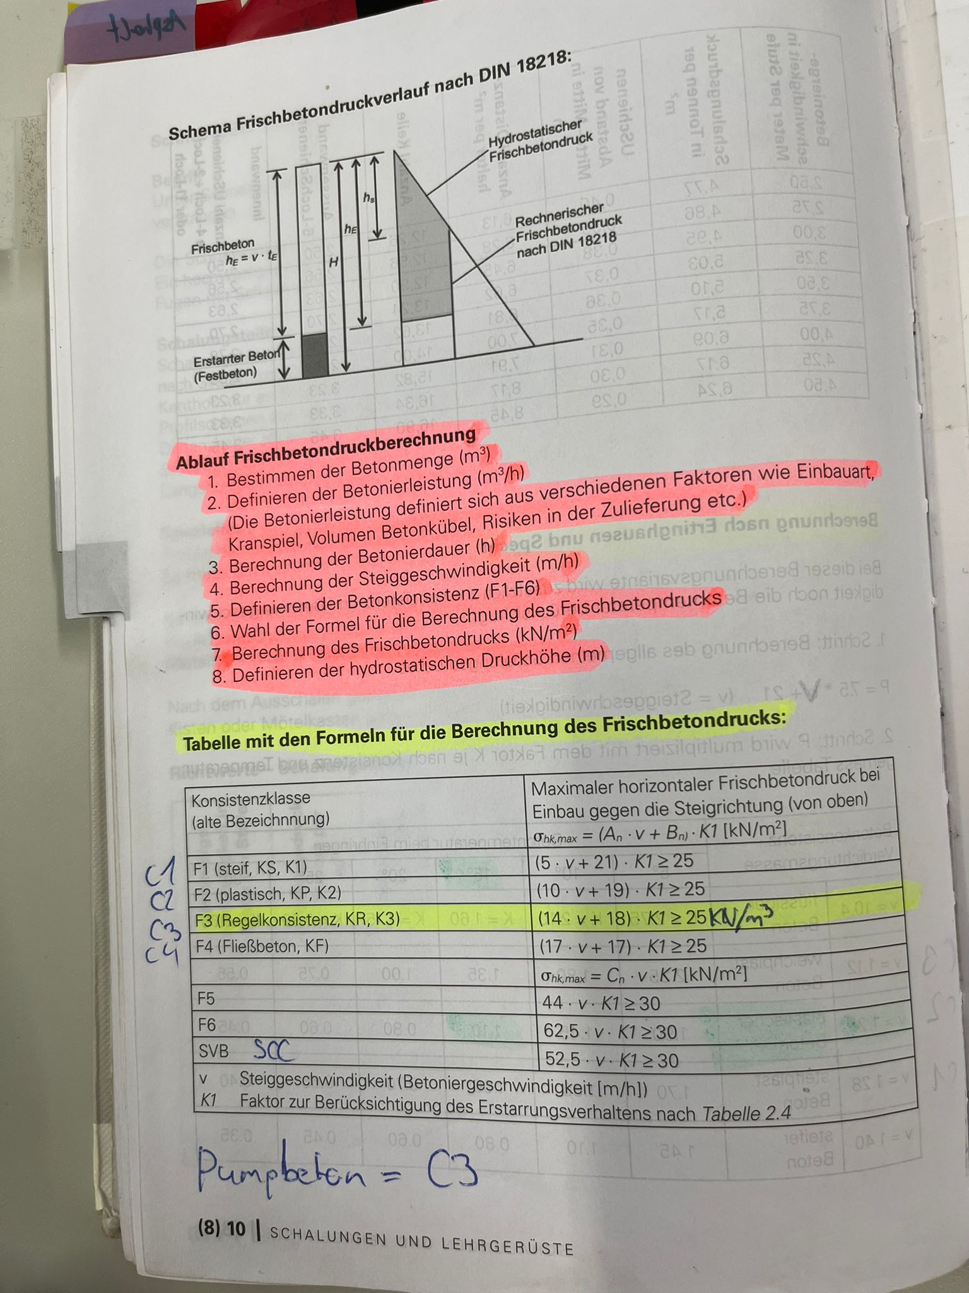
Konsistenzklasse | Formel | 5 | 10 | 20 | Faktor Allgemeine Formel | Betonkonsistenz | 5 | 10 | 15 | 20 | 25 | 30
C1 / F1 (steif) | 5 * v + 21 | 1 | 1.15 | 1.45 | 0.03 | steifplast. Beton | 1.70 | 1.30 | 1.00 | 0.70 | 0.55 | 0.40
C2 / F2 (plastisch) | 10 * v + 19 | 1 | 1.25 | 1.8 | 0.053 | plastischer Beton | 1.90 | 1.45 | 1.10 | 0.80 | 0.60 | 0.45
C3 / F3 (Pumpbeton, Regelkonsistenz) | 14 * v + 18 | 1 | 1.4 | 2.15 | 0.077 | weichplast. Beton | 2.35 | 1.80 | 1.35 | 1.00 | 0.75 | 0.55
C4 / F4 (Fließbeton) | 17 * v + 17 | 1 | 1.7 | 3.1 | 0.14 | flüssiger Beton | 2.75 | 2.10 | 1.60 | 1.15 | 0.90 | 0.65
F5 | 44 * v * K1 | 1 | 2 | 4
F6 | 62,5 * v * K1 | 1 | 2 | 4
SVB (SSC) | 52,5 * v * K1 | 1 | 2 | 4

